Fermentations
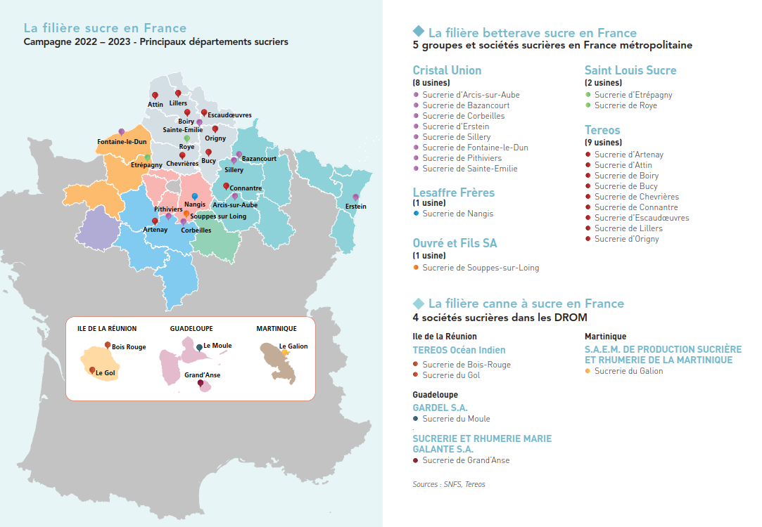
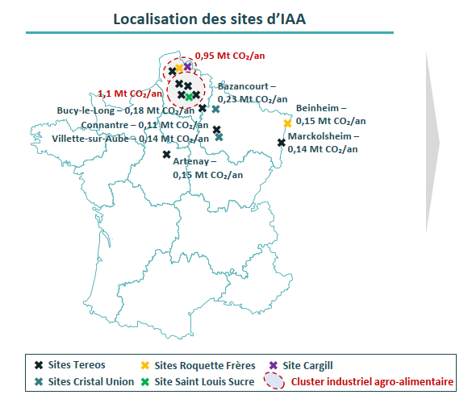
 |  |  | Purification & Liquéfaction
Artenay | Tereos | 150
Villette/Aube | Cristal Union | 140
Connantre | Tereos | 110
Marckolsheim | Tereos | 140 |  | Bioraffineries : Grandpuits (démarrage 2025, stockage bioéthanol), La Mède
Beinheim | Roquette | 150 | Air Products
Bucy-Le-Long | Tereos | 180
Bazancourt | Cristal Union | 230 | Air Liquide
Mesnil-Saint-Nicaise | Tereos | 200
Origny-Sainte-Benoite | Tereos | 450
Escaudoeuvres | Tereos | 180
Boiry-Sainte-Rictrude | Tereos | 100
Eppeville | Saint-Louis | 170
Haubourdin | Cargill | 950
Lillers | Tereos
Lestrem | Roquette
Lacq |  |  | Messer
Lillebonne | Tereos
Souppes-Sur-Loing | Ouvré et Fils SA

TOTAL |  | 3150

